画面遷移図_原本
画面遷移図

 | 本資料はSFCC外システムとの遷移要件定義に限定したものである。
 | SFCC内画面遷移は別資料を参照のこと。
SFCC ドメイン（仮）：https://np1.pioneer/ja/
NP1サイト ドメイン：XX
KARAKURI
NP1アプリ
コーポレートサイト：https://jpn.pioneer/ja/
ECサイトからの画面遷移の導線はない見込みであるが、詳細は確認中
ECサイトからの画面遷移の導線はない見込みであるが、詳細は確認中
トップページ
ID：N_Top-1
お知らせ一覧
ID：N_News-1
お知らせ詳細
ID：N_News-2

NP1について
ID：N_About-1
FAQ TOP？
ID：
チュートリアル
ID：
機器登録
ID：
HOME
ID：
OMO 個別アプリ
ID：
TOP
ID：
お客様サポート
ID：
NP1
ID：
商品に関する重要なお知らせ
ID：

初めての方へ
ID：N_About-2
メニュー
ID：N_Menu-1-a、N_Menu-1-b、N_Menu-1-c、N_Menu-1-d
お問い合わせ
ID：
マップ
ID：
お知らせ
ID：

テクノロジー
ID：N_About-3
WEB View
お客様登録
ID：
SFCCに対しSFCCが希望する任意のFAQの要素をAPIで送る
ライブラリ
ID：NP1サイト マイページ

仕様
ID：N_About-4
よくあるご質問 詳細
ID：N_Faq-1-1
よくあるご質問
ID：N_Faq-1a
ソフトウェアダウンロード
ID：
実施可否の検討
開発者インタビュー
ID：N_Brand-1
デバイス
ID：
よくあるご質問 検索結果
ID：N_Faq-1c
マニュアルはここか？
実施可否の検討
接続・取付・設置情報
ID：
CM連動キャンペーンLP
ID：画面無し
マイページ
ID：

料金について
ID：N_Plan-1
カタログ
ID：

プラン診断
ID：N_Plan-2
その他関連情報
ID：

詳細確認
目的にあったプランを探す
ID：N_Plan-3
目的にあったプランを探す 詳細
ID：N_Plan-3

修理
ID：

NP1を購入
ID：N_Cart-1a
カート
ID：N_Cart-1a
お客様情報入力
ID：N_Cart-1-1a
ご入力内容の確認
ID：N_Cart-1-3
ご注文完了
ID：N_Cart-1-4

KARAKURIだけではなく、こちらも必要か？
お問い合わせ
ID：
Yotpoに準ずる
Yotpoに準ずる
EFOツールに準ずる
カスタマーレビュー
ID：N_Plan-4-1、N_Plan-4-2
カスタマーレビュー 投稿
ID：WF無し
郵便検索
ID：EFOツールに準じる
新規会員登録
ID：N_Member-1
新規会員登録 確認
ID：N_Member-2-1
新規会員登録 完了
ID：N_Member-2-2

カスタマーレビュー 違反を報告
ID：WF無し

ログイン
ID：N_Login-1
ログイン
ID：N_Login-1

マイページ
ID：N_Mypage-1
パスワードのリセット
ID：N_Login-2-a
パスワードのリセット 完了
ID：N_Login-2-1
マイページ
ID：N_Mypage-1

パスワードのリセット
ID：N_Login-2-a
パスワードのリセット 完了
ID：N_Login-2-1
パスワードのリセット エラー
ID：N_Login-2-b

パスワードのリセット エラー
ID：N_Login-2-b
会員情報を変更
ID：N_Mypage-2-1

アカウント設定
ID：N_Mypage-2
お届け先変更
ID：N_Mypage-2-2

機能要確認
購入履歴
ID：N_Mypage-6
注文内容
ID：N_Mypage-6-1
領収書 PDF
ID：無し

お支払い方法を変更
ID：N_Mypage-2-3

機能要確認

料金プラン確認
ID：N_Mypage-7a
プラン変更
ID：N_Mypage-7-1、N_Mypage-7-2
※Phase1では見送り
パスワードの変更
ID：N_Mypage-2-4

料金プラン確認（複数台）
ID：N_Mypage-7b

アカウントの削除
ID：N_Mypage-2-6

プラン解約手続き
ID：N_Mypage-8、N_Mypage-8-1
※Phase1では見送り

ライブラリー
ID：N_Mypage-3

VPユーザー管理
ID：N_Mypage-4
仕様検討
販売店舗検索
ID：N_Shop-1
販売店舗検索 一覧
ID：N_Shop-2
販売店舗検索 詳細
ID：N_Shop-3

販売店舗検索 現在地から探す
ID：N_Shop-3
NP1一覧・新規追加
ID：N_Mypage-5-a

（※1）KARAKURIから、希望する任意のFAQの要素をAPIで取得して画面に表示

よくあるご質問
ID：N_Faq-1a、N_Faq-1b
よくあるご質問 詳細
ID：N_Faq-1-1
アンケ―ト結果
ID：N_Faq-1-2
※6/10 EC定例にて不要との判断
メッセージ
ID：N_Mypage-10

よくあるご質問 検索結果
ID：N_Faq-1c

よくあるご質問とマージ検討
ご利用ガイド
ID：N_Guide-1
ご利用ガイド 詳細
ID：N_Guide-1-1

ご利用ガイド 検索結果
ID：画面無し

導線見直し・仕様要検討

メルマガ申し込み
ID：N_Mail-1
メルマガ申し込み 完了
ID：N_Mail-1-1

メルマガ停止する 完了
ID：N_Mail-2-1
メルマガ停止する
ID：N_Mail-2

サイト内検索結果一覧
ID：N_Search-1

プライバシーポリシー
ID：N_Privercy-1

利用規約
ID：N_terms-1

特定商取引法
ID：N_Law-1

サイトマップ
ID：N_Sitemap-1

404 Not Found
ID：N_Error-1

エラーページ
ID：N_Error-2

画面遷移図_確認
画面遷移図

機能一覧「問合せい登録」画面リンクの埋込先はここ
一覧はTOPに埋込ではなく、画面？
 | 本資料はSFCC外システムとの遷移要件定義に限定したものである。
 | SFCC内画面遷移は別資料を参照のこと。
SFCC ドメイン（仮）：https://np1.pioneer/ja/
NP1サイト ドメイン：XX
KARAKURI
NP1アプリ
コーポレートサイト：https://jpn.pioneer/ja/
ECサイトからの画面遷移の導線はない見込みであるが、詳細は確認中
ECサイトからの画面遷移の導線はない見込みであるが、詳細は確認中
トップページ
ID：N_Top-1
お知らせ一覧
ID：N_News-1
動的
お知らせ詳細
ID：N_News-2
動的

NP1について
ID：N_About-1
静的
FAQ TOP？
ID：
チュートリアル
ID：
機器登録
ID：
HOME
ID：
OMO 個別アプリ
ID：
TOP
ID：
お客様サポート
ID：
NP1
ID：
商品に関する重要なお知らせ
ID：

初めての方へ
ID：N_About-2
静的
メニュー
ID：N_Menu-1-a、N_Menu-1-b、N_Menu-1-c、N_Menu-1-d
お問い合わせ
ID：
マップ
ID：
お知らせ
ID：

テクノロジー
ID：N_About-3
静的
WEB View
お客様登録
ID：
SFCCに対しSFCCが希望する任意のFAQの要素をAPIで送る
ライブラリ
ID：NP1サイト マイページ

仕様
ID：N_About-4
静的
よくあるご質問 詳細
ID：N_Faq-1-1
よくあるご質問
ID：N_Faq-1a
「システムメンテナンス情報画面」が機能一覧に存在します、ここに追加
ソフトウェアダウンロード
ID：
実施可否の検討
開発者インタビュー
ID：N_Brand-1
静的
デバイス
ID：
NP1アプリ→NP1サイト→SFCCに来たときに考えられる
よくあるご質問 検索結果
ID：N_Faq-1c
マニュアルはここか？
実施可否の検討
接続・取付・設置情報
ID：
CM連動キャンペーンLP
ID：画面無し
静的
マイページ
ID：

「おすすめ製品表示」が機能一覧に存在します、ここに
追加
料金について
ID：N_Plan-1
静的
カタログ
ID：

プラン診断
ID：N_Plan-2
静的
その他関連情報
ID：

詳細確認
目的にあったプランを探す
ID：N_Plan-3
目的にあったプランを探す 詳細
ID：N_Plan-3
会員登録する（未登録ユーザーの場合）想定
静的
静的
修理
ID：

NP1を購入
ID：画面
動的
カート
ID：N_Cart-1a
動的
お客様情報入力
ID：N_Cart-1-1a
動的
ご入力内容の確認
ID：N_Cart-1-3
動的
ご注文完了
ID：N_Cart-1-4
動的

KARAKURIだけではなく、こちらも必要か？
製品情報の詳細を表示する想定
お問い合わせ
ID：
Yotpoに準ずる
Yotpoに準ずる
EFOツールに準ずる
カスタマーレビュー
ID：N_Plan-4-1、N_Plan-4-2
動的
カスタマーレビュー 投稿
ID：WF無し
動的
郵便検索
ID：EFOツールに準じる
動的
SSO実施するので、ログインをNP1側の画面の想定
新規会員登録
ID：N_Member-1
新規会員登録 確認
ID：N_Member-2-1
新規会員登録 完了
ID：N_Member-2-2

カスタマーレビュー 違反を報告
ID：WF無し
動的

ログイン
ID：N_Login-1

マイページ
ID：N_Mypage-1
パスワードのリセット
ID：N_Login-2-a
パスワードのリセット 完了
ID：N_Login-2-1

パスワードのリセット エラー
ID：N_Login-2-b
機能一覧に「よくある質問追加」があります、ここにリンクを埋込
SFCC側の画面の想定です、
シート「マイページの遷移の想定」を参照

会員情報を変更
ID：N_Mypage-2-1

お届け先変更
ID：N_Mypage-2-2

お支払い方法を変更
ID：N_Mypage-2-3

パスワードのリセット
ID：N_Login-2-a
動的
パスワードのリセット 完了
ID：N_Login-2-1
動的

NP1側の同じID存在ので、同じ画面、システム間遷移
パスワードのリセット エラー
ID：N_Login-2-b
動的
パスワードの変更
ID：N_Mypage-2-4

機能要確認
アカウント設定
ID：N_Mypage-2
動的
購入履歴
ID：N_Mypage-6
動的
注文内容
ID：N_Mypage-6-1
動的
領収書 PDF
ID：無し
動的
契約中料金プランの登録
アカウントの削除
ID：N_Mypage-2-6

ライブラリー
ID：N_Mypage-3
機能要確認

料金プラン確認
ID：N_Mypage-7a
プラン変更
ID：N_Mypage-7-1、N_Mypage-7-2
※Phase1では見送り
動的
VPユーザー管理
ID：N_Mypage-4
仕様検討
料金プラン確認（複数台）
ID：N_Mypage-7b
販売店舗検索
ID：N_Shop-1
販売店舗検索 一覧
ID：N_Shop-2
静的
動的
動的

販売店舗検索 現在地から探す
ID：N_Shop-3
NP1一覧・新規追加
ID：N_Mypage-5-a
動的
プラン解約手続き
ID：N_Mypage-8、N_Mypage-8-1
※Phase1では見送り
（※1）KARAKURIから、希望する任意のFAQの要素をAPIで取得して画面に表示

よくあるご質問
ID：N_Faq-1a、N_Faq-1b
動的
よくあるご質問 詳細
ID：N_Faq-1-1
動的
アンケ―ト結果
ID：N_Faq-1-2
※6/10 EC定例にて不要との判断
メッセージ
ID：N_Mypage-10

よくあるご質問 検索結果
ID：N_Faq-1c
動的
販売店舗検索 詳細
ID：N_Shop-3
静的

よくあるご質問とマージ検討
ご利用ガイド
ID：N_Guide-1
ご利用ガイド 詳細
ID：N_Guide-1-1
静的
静的

ご利用ガイド 検索結果
ID：画面無し
静的

導線見直し・仕様要検討

メルマガ申し込み
ID：N_Mail-1
メルマガ申し込み 完了
ID：N_Mail-1-1
動的
動的

メルマガ停止する 完了
ID：N_Mail-2-1
メルマガ停止する
ID：N_Mail-2
動的
動的

取扱説明書画面
サイト内検索結果一覧
ID：N_Search-1
動的

製品詳細画面追加
プライバシーポリシー
ID：N_Privercy-1
静的

利用規約
ID：N_terms-1
静的

特定商取引法
ID：N_Law-1
静的

サイトマップ
ID：N_Sitemap-1
静的

404 Not Found
ID：N_Error-1
静的

エラーページ
ID：N_Error-2
動的

マイページ遷移の想定
マイページ画面は両方持たせる場合

 | SFCCサイト | NP1サイト

赤枠はSFCC側画面に遷移
青枠はNP1側画面に遷移

SFCCに遷移する

NP1に遷移する

SFCC側画面
NP1側画面

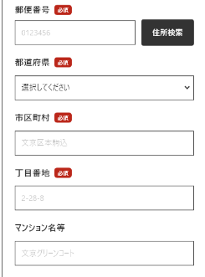
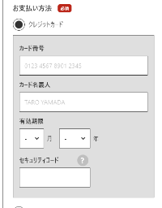
（SFCC）購入履歴（複数台）
（SFCC）料金プラン確認
（SFCC）購入履歴
（SFCC）アカウント設定
（SFCC）お届け先確認・変更
（SFCC）お支払い方法を確認・変更
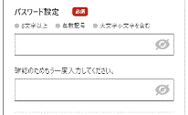
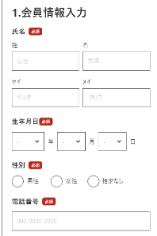
（NP1）メッセージ
（NP1）NP1一覧・新規追加
（NP1）VPユーザー管理
（NP1）ライブラリー
（NP1）アカウント削除
（NP1）デバイス一覧・新規追加
（NP1）パスワード変更
（NP1）会員情報の確認/変更

解決案：マイページ画面をNP1に寄せる

赤枠はSFCC側画面に遷移
青枠はNP1側画面に遷移
 | SFCCサイト | NP1サイト

SFCC側画面
戻る先はすべてマイページ画面

（SFCC）購入履歴（複数台）
（SFCC）料金プラン確認
（SFCC）購入履歴
（SFCC）アカウント設定
（SFCC）お届け先確認・変更
（SFCC）お支払い方法を確認・変更

NP1側画面
戻る先はすべてマイページ画面
（NP1）メッセージ
（NP1）NP1一覧・新規追加
（NP1）VPユーザー管理
（NP1）ライブラリー
（NP1）アカウント削除
（NP1）デバイス一覧・新規追加
（NP1）パスワード変更
（NP1）会員情報の確認/変更

SFCCに遷移する

メニュー遷移想定
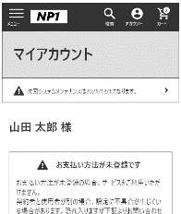
メニュー画面は両方持たせる

 | SFCCサイト | NP1サイト
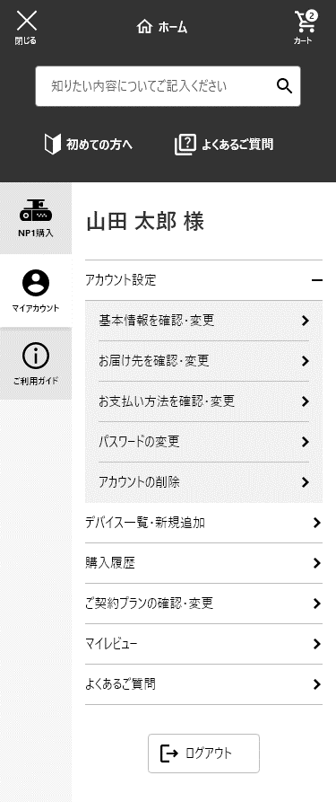
NP1から戻る際、カート情報再表示必要（timeoutの状況要検討）
NP1側、カート表示不要

赤枠はSFCC側画面に遷移
青枠はNP1側画面に遷移

NP1に遷移する

SFCCに遷移する

NP1に遷移する

SFCCに遷移する

SFCC側画面
（SFCC）購入履歴
（SFCC）ご契約プランの変更・確認
（SFCC）マイレビュー
（SFCC）よくある質問
NP1側画面
（NP1）アカウント削除
（NP1）デバイス一覧・新規追加
（NP1）会員情報の確認/変更
（NP1）パスワード変更

（SFCC）お届け先確認・変更

（SFCC）お支払い方法を確認・変更

戻る先はすべてマイページ画面
戻る先はすべてマイページ画面

（NP1）マイページ画面

